상품제안서
데일리 방역 키트 [KF94마스크] | 상품코드: F18115

 |  |  |  |  |  |  | 02-412-0044 | www.easy1.co.kr
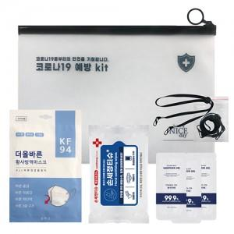

【상세/제작정보】

【인쇄/포장옵션】 | 실크, 스티커 / 포장불가능

【공급단가】 | 수량 | 100~ | 300~ | 500~ | 1,000~ | 2,000~
*VAT별도 | 단가 | 2,980원 | 2,880원 | 2,780원 | 2,680원 | 2,580원

【상품 URL】 | https://easy1.co.kr:443/src/goods_detail.php?gdno=18115

